Instalaciones
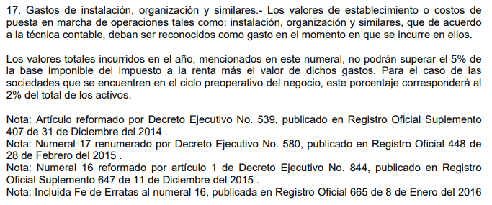
INICIO

 |  |  |  |  |  |  | $1,923,976.88 | Utilidad Gravable
 |  |  |  |  |  |  | 9,905.83
 | Cuenta Contable | Nombre de la Cuenta | Costos | Gasto | Total General |  | 1,933,882.71
 | 510202050030 | Mantenimiento de instalaciones planta | 919,773.21 |  | 919,773.21 | 5% | 96,694.14 | Limite
 | 520101030016 | Mantenimiento Instalaciones |  | 2,392.83 | 2,392.83 |  | 9,905.83 | Gasto
 | 520203010002 | Mantenimiento Instalaciones |  | 7,513.00 | 7,513.00 |  | 0 | No existe gasto no deducible
 | Total General |  | 919,773.21 | 9,905.83 | 929,679.04

Publicidad
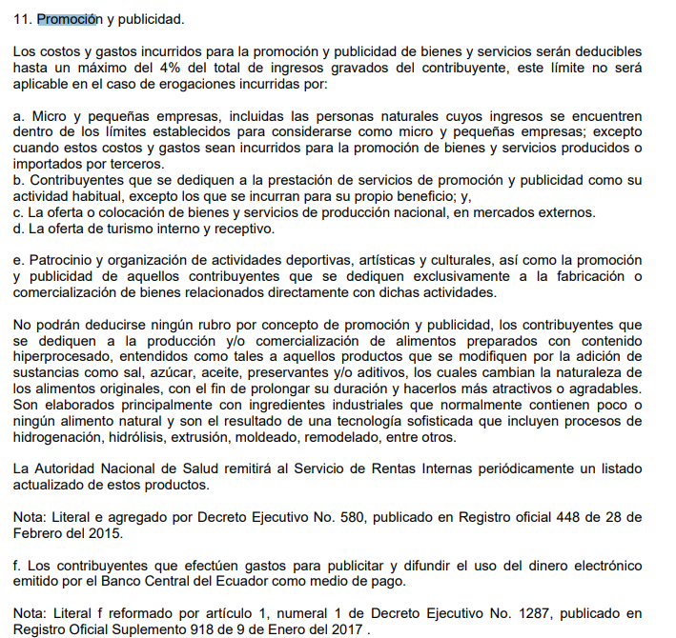
INICIO

 | CODIGO | Nombre de la Cuenta | 52 | Total general
 | 520101030002 | Promoción y Publicidad | 7,220.00 | 7,220.00
 | 520205010027 | Promocion y Publicidad Administracion | 396.80 | 396.80
 | Total General |  | 7,616.80 | 7,616.80

 |  | Total de Ingresos | $30,707,542.33
 |  | 20% de mis Ingresos | $6,141,508.47
 |  | Total GND | $-

Inversion
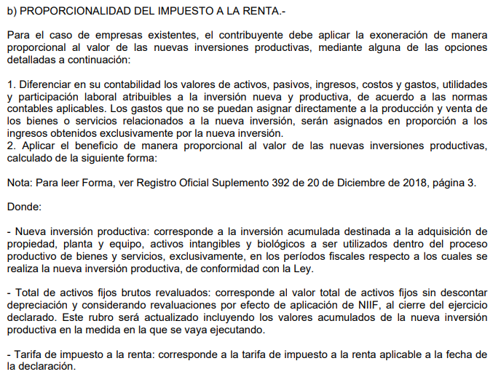
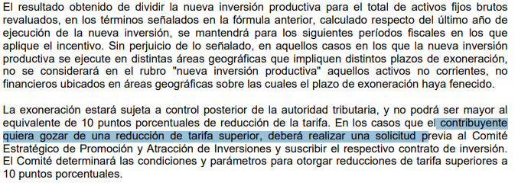
INICIO

 |  |  |  |  |  |  |  | Datos
 | Grupo | Nombre | Fecha | Costo Activo | Dep. Acum. | Neto | ngrupo | costo activo
 | MAQUINARIAS | MAQUINA XL - 75 | 2021-12-30 | $1,523,003.45 | $- | $1,523,003.45 | EDIFICIOS | $461,156.96
 | Total general |  |  | $1,523,003.45 |  | $1,523,003.45 | EQUIPO DE COMPUTACION | $144,593.11
 |  |  |  |  |  |  | EQUIPO DE SEGURIDAD | $15,974.66
 |  | Inversión nueva / Total Activos | 12.92% |  |  |  | TERRENOS | $1,898,139.64
 |  | Tarifa vigente Impuesto a la Renta | 25.00% |  |  |  | MAQUINARIAS | $8,471,320.07
 |  | Puntos de reducción | 3.23% |  |  |  | MUEBLES Y ENSERES | $203,440.58
 |  |  |  |  |  |  | VEHICULO | $589,463.11
 |  |  |  |  |  |  | Total general | $11,784,088.13

GND Relacionadas
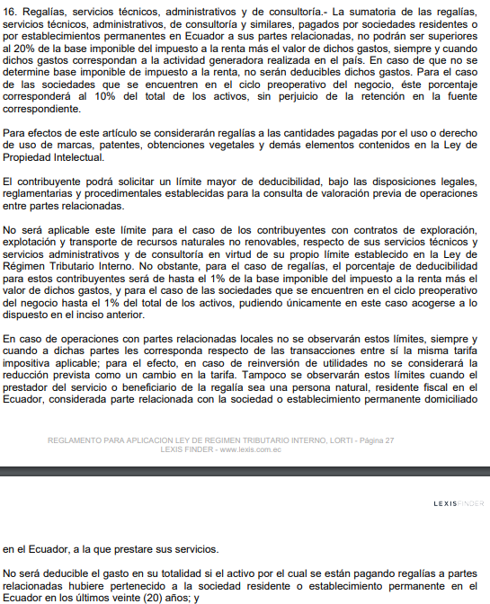
 | INICIO |  | Gasto no Deducible Relacionadas

 |  |  | Raul Orbea Arellano | $114,551.86
 |  |  | José Orbea Arellano | $60,000.00
 |  |  | José Orbea Vaca | $231,000.00
 |  |  | Olipack | $87,300.00
 |  |  | AJV
 |  |  |  | $492,851.86
 |  |  | Base imponible | $1,635,380.35
 |  |  | Ingresos Excentos | $-
 |  |  | Base imponible Relacionada | $2,128,232.21
 |  |  | Limite | $425,646.44
 |  |  | GND | $67,205.42
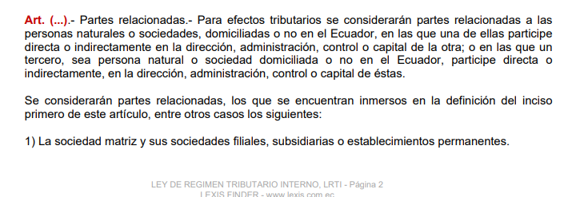

Tipo Proveedor | Proveedor | Tipo | Numero | Fecha | Concepto
Proveedores de Bienes | CARTULINA VERDE OLIPACK S.A | FA | 158 | 2021.11.25 | SERV. DE DISEÑO DE PRODYCTOS IMPRESOS F/158 | 87,300.00

VEHICULOS
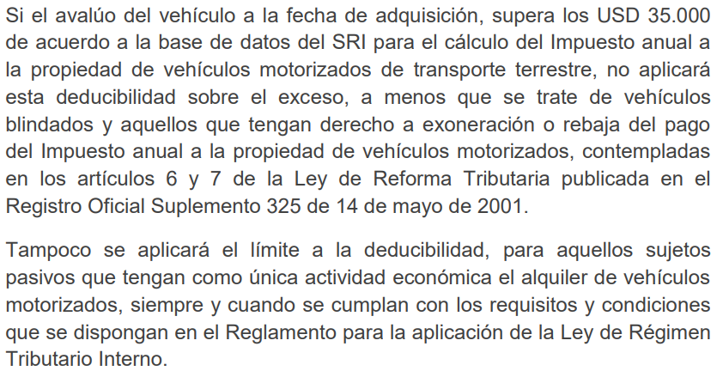
Nombre | Costo | INICIO
VEH TOYOTA NEW FORTUNER | $61,316.01
Límite | $-35,000.00
Exceso | $26,316.01

